Прайс
 |  |  | ПРАЙС ЛИСТ
Артикул | Наименование | Фото | Штрихкод | Ед. измерения, шт/кг | Вес единицы измерения, кг | Цена без НДС опт | Цена без НДС крупный опт | НДС | Цена с НДС опт | Цена с НДС крупный опт | Квант короба, (шт) | Температура хранения | Срок годности
АП:01 | Пахлава "Классик" с грецким орехом | 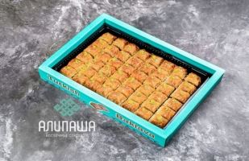 | 4610547640865 | шт | 1750гр / 48шт | 950.00 ₽ | 750.00 ₽ | 22.00% | 1,159.00 ₽ | 915.00 | 1 | При t° до +22 и влажности воздуха не выше 75%. | 45 суток
АП:02 | Пахлава "Хавуч Делим" с грецким орехом | 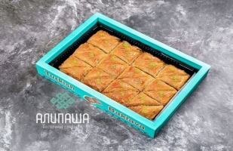 | 4610547640872 | шт | 1750гр / 24шт | 950.00 ₽ | 750.00 ₽ | 22.00% | 1,159.00 ₽ | 915.00 | 1 | При t° до +22 и влажности воздуха не выше 75%. | 45 суток
АП:04 | Пахлава "Бюль-бюль" с грецким орехом в начинке и цельным грецким орешком в центре | 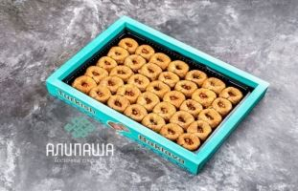 | 4610547640889 | шт | 2000гр / 35шт | 1,150.00 ₽ | 950.00 ₽ | 22.00% | 1,403.00 ₽ | 1,159.00 | 1 | При t° до +22 и влажности воздуха не выше 75%. | 45 суток
АП:05 | Пахлава "Бурма" с грецким орехом в начинке | 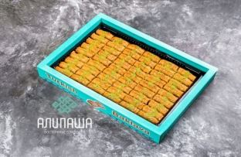 | 4610547640896 | шт | 2100гр / 54шт | 1,150.00 ₽ | 950.00 ₽ | 22.00% | 1,403.00 ₽ | 1,159.00 | 1 | При t° до +22 и влажности воздуха не выше 75%. | 45 суток
АП:07 | Пахлава "Классик шоколадный" с грецким орехом в начинке | 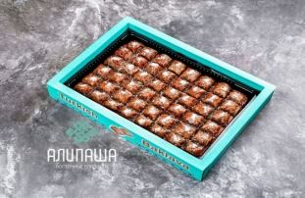 | 4610547640902 | шт | 1850гр / 48шт | 1,100.00 ₽ | 900.00 ₽ | 22.00% | 1,342.00 ₽ | 1,098.00 | 1 | При t° до +22 и влажности воздуха не выше 75%. | 45 суток
АП:08 | Пахлава "Хавуч Делим шоколадная" с грецким орехом в начинке | 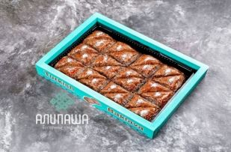 | 4610547640919 | шт | 1750гр / 24шт | 1,100.00 ₽ | 900.00 ₽ | 22.00% | 1,342.00 ₽ |  | 1 | При t° до +22 и влажности воздуха не выше 75%. | 45 суток
АП:10 | Пахлава 'Куш гёзу" с грецким орехом в начинке и с миндалём сверху | 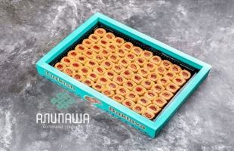 | 4610547640926 | шт | 2000гр / 70шт | 1,500.00 ₽ | 1,300.00 ₽ | 22.00% | 1,830.00 ₽ | 1,098.00 | 1 | При t° до +22 и влажности воздуха не выше 75%. | 45 суток
АП:11 | Пахлава "Классик фисташка" с фисташками в начинке |  | 4610547640933 | шт | 1800гр / 36шт | 1,650.00 ₽ | 1,450.00 ₽ | 22.00% | 2,013.00 ₽ | 1,098.00 | 1 | При t° до +22 и влажности воздуха не выше 75%. | 45 суток
АП:12 | Пахлава "Бурма фисташка" с фисташками в начинке | 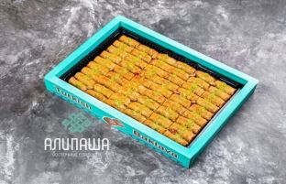 | 4610547640940 | шт | 2100гр / 54шт | 1,950.00 ₽ | 1,750.00 ₽ |  |  | 1,586.00 | 1 | При t° до +22 и влажности воздуха не выше 75%. | 45 суток
АП:13 | Пахлава "Бабочка" с цельным грецким орехом и каймаком в начинке | 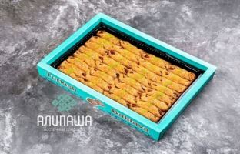 | 4610547640957 | шт | 1800гр / 32шт | 1,250.00 ₽ | 1,050.00 ₽ | 22.00% | 1,525.00 ₽ | 1,769.00 | 1 | При t° до +22 и влажности воздуха не выше 75%. | 45 суток
АП:14 | Пахлава "Мидия" с дробленным грецким орехом и каймаком в начинке | 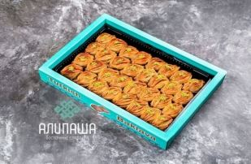 | 4610547640964 | шт | 2000гр / 32шт | 1,250.00 ₽ | 1,050.00 ₽ | 22.00% | 1,525.00 ₽ | 1,403.00 | 1 | При t° до +22 и влажности воздуха не выше 75%. | 45 суток
АП:14ф | 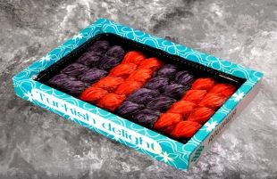 Пахлава "Мидия" вишня/чёрная смородина с дробленным грецким орехом и каймаком в начинке |  | 4610547640971 | шт | 2000гр / 32шт | 1,350.00 ₽ | 1,150.00 ₽ | 22.00% | 1,647.00 ₽ | 1,403.00 | 1 | При t° до +22 и влажности воздуха не выше 75%. | 45 суток
АП:15 | 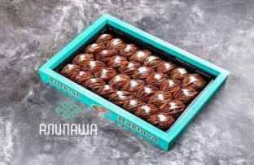 Пахлава "Мидия шоколадная" с дробленным грецким орехом и каймаком в начинке |  | 4610547640988 | шт | 2000гр / 32шт | 1,500.00 ₽ | 1,300.00 ₽ | 22.00% | 1,830.00 ₽ | 1,586.00 | 1 | При t° до +22 и влажности воздуха не выше 75%. | 45 суток
АП:16 | Пахлава "Мидия фисташка" с дробленным фисташковым орехом и каймаком в начинке | 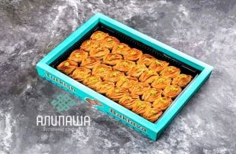 | 4610547640995 | шт | 2000гр / 32шт | 1,950.00 ₽ | 1,750.00 ₽ | 22.00% | 2,379.00 ₽ | 2,135.00 | 1 | При t° до +22 и влажности воздуха не выше 75%. | 45 суток
АП:17 | Пахлава "Куш Гёзу" с фисташкой в начинке | 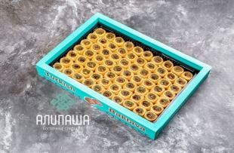 | 4610547641008 | шт | 2000гр / 70шт | 2,350.00 ₽ | 2,150.00 ₽ | 22.00% | 2,867.00 ₽ | 2,623.00 | 1 | При t° до +22 и влажности воздуха не выше 75%. | 45 суток
АП:18 | Пахлава "Ассорти АЛИПАША" с фисташкой, грецким орехом, фундуком и миндалём | 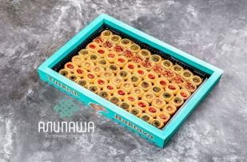 | 4610547641015 | шт | 2000гр / 70шт | 2,250.00 ₽ | 2,050.00 ₽ | 22.00% | 2,745.00 ₽ | 2,501.00 | 1 | При t° до +22 и влажности воздуха не выше 75%. | 45 суток
АП:19 | Пахлава "Бурма шоколадная" с грецким орехом в начинке | 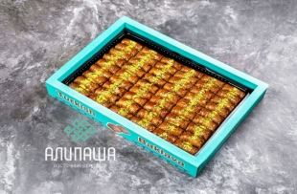 | 4610547641022 | шт | 2100гр / 54шт | 1,250.00 ₽ | 1,050.00 ₽ | 22.00% | 1,525.00 ₽ | 1,281.00 | 1 | При t° до +22 и влажности воздуха не выше 75%. | 45 суток
АП:20 | Пахлава "Сарма" с фисташкой в начинке | 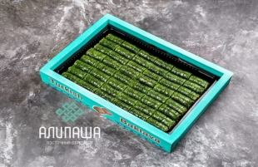 | 4610547641039 | шт | 1600гр / 48шт | 2,950.00 ₽ | 2,750.00 ₽ | 22.00% | 3,599.00 ₽ | 3,355.00 | 1 | При t° до +22 и влажности воздуха не выше 75%. | 45 суток
АП:21 | Пахлава "Бурма кокосовая" с кокосовой стружкой в начинке | 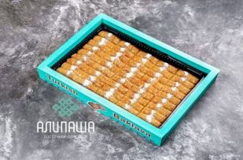 | 4610547641046 | шт | 2000гр / 45шт | 950.00 ₽ | 750.00 ₽ | 22.00% | 1,159.00 ₽ | 915.00 | 1 | При t° до +22 и влажности воздуха не выше 75%. | 45 суток
АП:22 | Пахлава "Мозайка" с грецким орехом/кокосом в начинке | 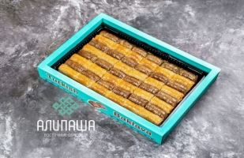 | 4610547641053 | шт | 2000гр / 40шт | 1,150.00 ₽ | 950.00 ₽ | 22.00% | 1,403.00 ₽ | 1,159.00 | 1 | При t° до +22 и влажности воздуха не выше 75%. | 45 суток
АП:23 | Пахлава "Классик" с кокосовой стружкой в начинке | 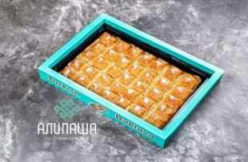 | 4610547641060 | шт | 1800гр / 30шт | 900.00 ₽ | 700.00 ₽ | 22.00% | 1,098.00 ₽ | 854.00 | 1 | При t° до +22 и влажности воздуха не выше 75%. | 45 суток
АП:25 | Пахлава "Куш Гёзу" с грецким орехом в начинке | 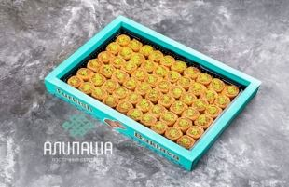 | 4610547641077 | шт | 2000гр / 60шт | 1,350.00 ₽ | 1,150.00 ₽ | 22.00% | 1,647.00 ₽ | 1,173.00 | 1 | При t° до +22 и влажности воздуха не выше 75%. | 45 суток
АП:26 | Пахлава "Измир Премиум" с дробленным грецким орехом в начинке | 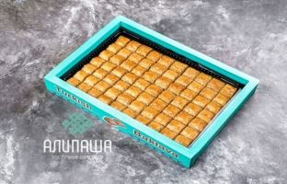 | 4610547641084 | шт | 2000гр / 70шт | 1,350.00 ₽ | 1,150.00 ₽ | 22.00% | 1,647.00 ₽ | 1,173.00 | 1 | При t° до +22 и влажности воздуха не выше 75%. | 45 суток
АП:27 | Пахлава "Шобиет" с дробленным грецким орехом и каймаком в начинке | 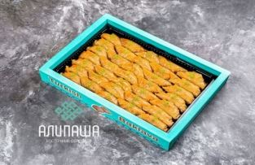 | 4610547641091 | шт | 2000гр / 35шт | 1,150.00 ₽ | 950.00 ₽ | 22.00% | 1,403.00 ₽ | 1,159.00 | 1 | При t° до +22 и влажности воздуха не выше 75%. | 45 суток
АП:28 | 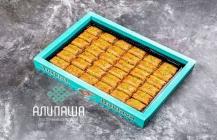 Пахлава "Дюрюм" с дробленным грецким орехом в начинке |  | 4610547641107 | шт | 2000гр / 36шт | 1,150.00 ₽ | 950.00 ₽ | 22.00% | 1,403.00 ₽ | 1,159.00 | 1 | При t° до +22 и влажности воздуха не выше 75%. | 45 суток
АП:29 | Пахлава "Дубайская" с кадаифом, сливочным кремом, шоколадом и фисташкой в начинке |  | 4610547641114 | шт | 2250гр / 36шт | 1,750.00 ₽ | 1,550.00 ₽ | 22.00% | 2,135.00 ₽ | 1,891.00 | 1 | При t° до +22 и влажности воздуха не выше 75%. | 45 суток
АП:30 | Пахлава "Нутелла" с большим количеством дробленным грецким орехом в начинке, сверху с нутеллой | 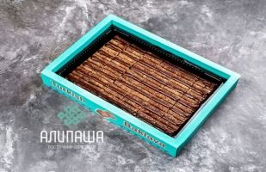 | 4610547641121 | шт | 1700гр / 35шт | 1,750.00 ₽ | 1,550.00 ₽ | 22.00% | 2,135.00 ₽ | 1,891.00 | 1 | При t° до +22 и влажности воздуха не выше 75%. | 45 суток
АП:41 | Пахлава "Ассорти 3 вида пахлавы" классик, бурма и бюль-бюль с грецким орехом | 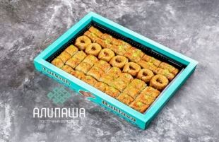 | 4610547641138 | шт | 1900гр / 49шт | 1,050.00 ₽ | 850.00 ₽ | 22.00% | 1,281.00 ₽ | 1,037.00 | 1 | При t° до +22 и влажности воздуха не выше 75%. | 45 суток
АП:42 | Пахлава "Ассорти 4 вида пахлавы" классик, бурма, бюль-бюль и куш гёзу с грецким орехом и миндалём | 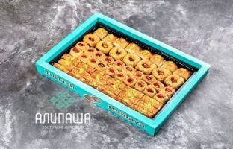 | 4610547641145 | шт | 2000гр / 53шт | 1,150.00 ₽ | 950.00 ₽ | 22.00% | 1,403.00 ₽ | 1,159.00 | 1 | При t° до +22 и влажности воздуха не выше 75%. | 45 суток
АП:43 | Пахлава "Ассорти 5 видов пахлавы" классик, классик шоколадная, бурма, бурма кокосовая, куш гёзу с грецким орехом и миндалём | 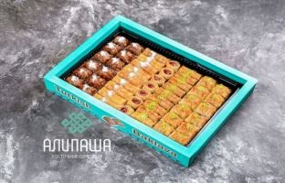 | 4610547641152 | шт | 1800гр / 49 шт | 1,050.00 ₽ | 900.00 ₽ | 22.00% | 1,281.00 ₽ | 1,098.00 | 1 | При t° до +22 и влажности воздуха не выше 75%. | 45 суток
АП:44 | Пахлава "Круглое ассорти №44" классик, бурма, бурма кокосовая, куш гёзу с грецким орехом и миндалём | 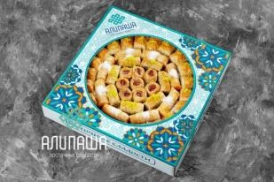 | 4610547641169 | шт | 1700гр / 45шт | 1,250.00 ₽ | 1,050.00 ₽ | 22.00% | 1,525.00 ₽ | 1,281.00 | 1 | При t° до +22 и влажности воздуха не выше 75%. | 45 суток
АП:45 | Пахлава "Круглое ассорти №44" классик, бурма, бурма кокосовая, куш гёзу с грецким орехом и миндалём | 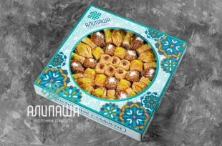 | 4610547641176 | шт | 1700гр / 39шт | 1,550.00 ₽ | 1,350.00 ₽ | 22.00% | 1,891.00 ₽ | 1,647.00 | 1 | При t° до +22 и влажности воздуха не выше 75%. | 45 суток
АП:46 | Пахлава "Круглый Хавуч Делим" с грецким орехом в начинке | 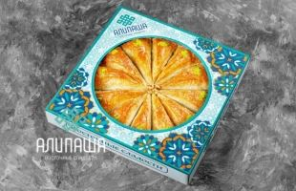 | 4610547641183 |  | 2000гр / 12шт | 1,150.00 ₽ | 950.00 ₽ | 22.00% | 1,403.00 ₽ | 1,159.00 | 1 | При t° до +22 и влажности воздуха не выше 75%. | 45 суток
АП:47 | Пахлава "Круглый Хавуч Делим" с фисташкой в начинке | 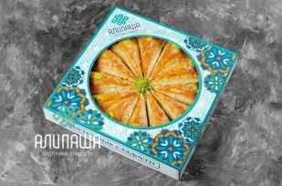 | 4610547642197 | шт | 2000гр / 12шт | 1,850.00 ₽ | 1,650.00 ₽ | 22.00% | 2,257.00 ₽ | 2,013.00 | 1 | При t° до +22 и влажности воздуха не выше 75%. | 45 суток
АП:150 | Пахлава "Классическая ореховая" с грецким орехом в начинке | 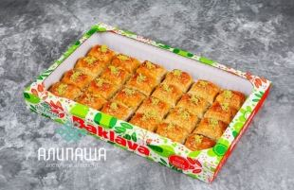 | 4610547641206 | шт | 900гр / 24шт | 500.00 ₽ | 425.00 ₽ | 22.00% | 610.00 ₽ | 518.50 | 1 | При t° до +22 и влажности воздуха не выше 75%. | 45 суток
АП:151 | Пахлава "Ассорти" классическая, бюль-бюль, куш гёзу с грецим орехом в начинке и миндалём, бурма кокосовая | 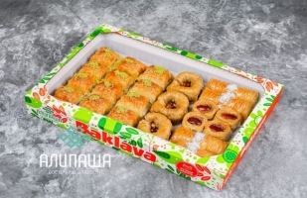 | 4610547641213 | шт | 900гр / 23шт | 550.00 ₽ | 475.00 ₽ | 22.00% | 671.00 ₽ | 579.50 | 1 | При t° до +22 и влажности воздуха не выше 75%. | 45 суток
АП:152 | Пахлава "Ассорти с шоколадом" классическая, классик с шоколадом, бюль-бюль, куш гёзу с грецим орехом в начинке и миндалём, бурма кокосовая | 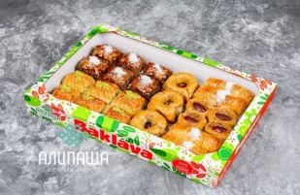 | 4610547641220 | шт | 900гр / 23шт | 550.00 ₽ | 475.00 ₽ | 22.00% | 671.00 ₽ | 579.50 | 1 | При t° до +22 и влажности воздуха не выше 75%. | 45 суток
АП:153 | Пахлава "Бурма кокосовая" с кокосовой стружкой в начинке | 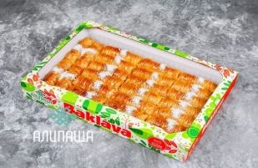 | 4610547641237 | шт | 900гр / 22 шт | 450.00 ₽ | 375.00 ₽ | 22.00% | 549.00 ₽ | 457.50 | 1 | При t° до +22 и влажности воздуха не выше 75%. | 45 суток
АП:154 | Пахлава "Ассорти бурма бюль-бюль" с дроблённым грецким орехом и цельным в серединке, бурма с нежнейшей кокосовой начинке | 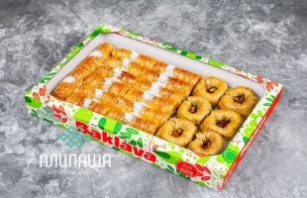 | 4610547641244 | шт | 900гр / 20шт | 500.00 ₽ | 425.00 ₽ | 22.00% | 610.00 ₽ | 518.50 | 1 | При t° до +22 и влажности воздуха не выше 75%. | 45 суток
АП:100 | Пахлава "Классическая" с грецким орехом в начинке | 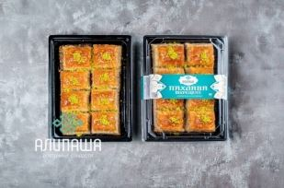 | 4610547641503 | шт | 300гр / 8шт | 180.00 ₽ | 150.00 ₽ | 22.00% | 219.60 ₽ | 183.00 | 10 | При t° до +22 и влажности воздуха не выше 75%. | 45 суток
АП:101 | Пахлава "Гнёздышко" с грецким орехом, кокосом и миндалём в начинке | 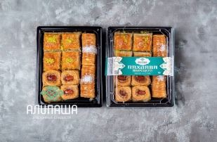 | 4610547641510 | шт | 350гр / 10шт | 200.00 ₽ | 180.00 ₽ | 22.00% | 244.00 ₽ | 219.60 | 10 | При t° до +22 и влажности воздуха не выше 75%. | 45 суток
АП:102 | Пахлава "Бурма" с грецким орехом в начинке и миндалём | 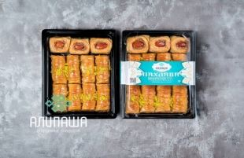 | 4610547641527 | шт | 400гр / 11шт | 220.00 ₽ | 200.00 ₽ | 22.00% | 264.00 ₽ | 244.00 | 10 | При t° до +22 и влажности воздуха не выше 75%. | 45 суток
АП:104 | Пахлава "Дворцовая ореховая" | 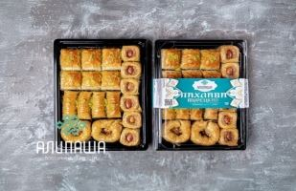 | 4610547641534 | шт | 700гр / 18шт | 380.00 ₽ | 340.00 ₽ | 22.00% | 463.60 ₽ | 414.80 | 5 | При t° до +22 и влажности воздуха не выше 75%. | 45 суток
АП:105 | Пахлава "Бурма" с грецким орехом в начинке | 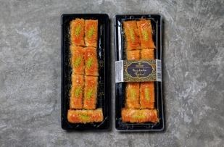 | 4610547641626 | шт | 300гр / 7шт | 180.00 ₽ | 160.00 ₽ | 22.00% | 219.60 ₽ | 195.20 | 15 | При t° до +22 и влажности воздуха не выше 75%. | 45 суток
АП:106 | Пахлава "Классик шоколадный" с грецким орехом в начинке | 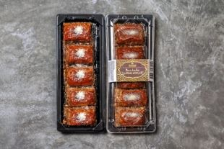 | 4610547641633 | шт | 250гр / 5шт | 180.00 ₽ | 160.00 ₽ | 22.00% | 219.60 ₽ | 195.20 | 15 | При t° до +22 и влажности воздуха не выше 75%. | 45 суток
АП:107 | Пахлава "Классическая" с грецким орехом в начинке | 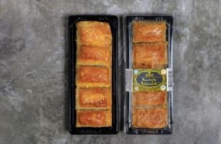 | 4610547641640 | шт | 250гр / 5шт | 180.00 ₽ | 160.00 ₽ | 22.00% | 219.60 ₽ | 195.20 | 15 | При t° до +22 и влажности воздуха не выше 75%. | 45 суток
АП:108 | Пахлава "Хавуч Делим" с грецким орехом в начинке | 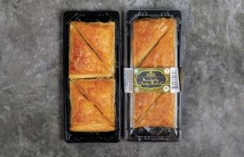 | 4610547641657 | шт | 300гр / 4шт | 180.00 ₽ | 160.00 ₽ | 22.00% | 219.60 ₽ | 195.20 | 15 | При t° до +22 и влажности воздуха не выше 75%. | 4 месяца
АП:116 | Пахлава "Ассорти мидия" с дробленным грецким орехом и каймаком в начинке | 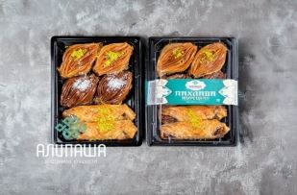 | 4610547641602 | шт | 400гр / 6шт | 270.00 ₽ | 240.00 ₽ | 22.00% | 329.40 ₽ | 292.20 | 10 | При t° до +22 и влажности воздуха не выше 75%. | 45 суток
АП:117 | Пахлава "Дубайская" с кадаифом, сливочным кремом, шоколадом и фисташкой в начинке | 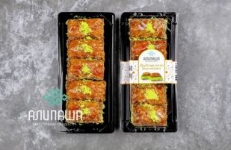 | 4610547641619 | шт | 350гр / 5шт | 270.00 ₽ | 240.00 ₽ | 22.00% | 329.40 ₽ | 292.20 | 10 | При t° до +22 и влажности воздуха не выше 75%. | 45 суток
АП:118 | Пахлава "Мидия" вишня/чёрная смородина с дробленным грецким орехом и каймаком в начинке | 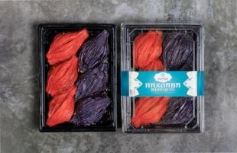 | 4610547642395 | шт | 400гр / 6шт | 270.00 ₽ | 240.00 ₽ | 22.00% | 329.40 ₽ | 292.20 | 10 | При t° до +22 и влажности воздуха не выше 75%. | 45 суток
АП:251 | 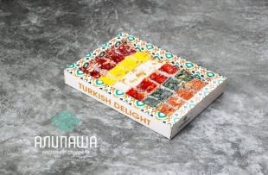 Лукум "Фруктовый ассорти кубик" с арахисом |  | 4610547641725 | шт | 400гр | 175.00 ₽ | 165.00 ₽ | 22.00% | 213.50 ₽ | 201.30 | 14 | При t° до +22 и влажности воздуха не выше 75%. | 8 месяцев
АП:252 | Лукум "Фруктовый мини" | 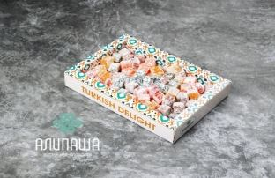 | 4610547641732 | шт | 400гр | 140.00 ₽ | 130.00 ₽ | 22.00% | 170.80 ₽ | 158.60 | 14 | При t° до +22 и влажности воздуха не выше 75%. | 8 месяцев
АП:253 | Лукум "Фруктовый принц" |  | 4610547641749 | шт | 400гр | 170.00 ₽ | 160.00 ₽ | 22.00% | 207.40 ₽ | 195.20 | 14 | При t° до +22 и влажности воздуха не выше 75%. | 8 месяцев
АП:254 | Лукум "Ассорти фруктовая сарма" |  | 4610547641756 | шт | 400гр | 170.00 ₽ | 160.00 ₽ | 22.00% | 207.40 ₽ | 195.20 | 14 | При t° до +22 и влажности воздуха не выше 75%. | 8 месяцев
АП:255 | Лукум "Какао мини с орехами" |  | 4610547641763 | шт | 400гр | 175.00 ₽ | 165.00 ₽ | 22.00% | 213.50 ₽ | 201.30 | 14 | При t° до +22 и влажности воздуха не выше 75%. | 8 месяцев
АП:256 | Лукум "Ассорти фруктовая сарма с орехами" |  | 4610547641770 | шт | 400гр | 175.00 ₽ | 165.00 ₽ | 22.00% | 213.50 ₽ | 201.30 | 14 | При t° до +22 и влажности воздуха не выше 75%. | 8 месяцев
АП:258 | Лукум "Фрутти" |  | 4610547641787 | шт | 400гр | 170.00 ₽ | 160.00 ₽ | 22.00% | 207.40 ₽ | 195.20 | 14 | При t° до +22 и влажности воздуха не выше 75%. | 8 месяцев
АП:259 | Лукум "Ассорти нуга сарма" |  | 4610547641794 | шт | 400гр | 170.00 ₽ | 160.00 ₽ | 22.00% | 207.40 ₽ | 195.20 | 14 | При t° до +22 и влажности воздуха не выше 75%. | 8 месяцев
АП:301 | Лукум "Фруктовый ассорти кубик" с арахисом |  | 4610547641817 | шт | 1000гр | 300.00 ₽ | 290.00 ₽ | 22.00% | 366.00 ₽ | 353.80 | 10 | При t° до +22 и влажности воздуха не выше 75%. | 8 месяцев
АП:302 | Лукум "Фруктовый мини" |  | 4610547641824 | шт | 1000гр | 290.00 ₽ | 280.00 ₽ | 22.00% | 353.80 ₽ | 341.60 | 10 | При t° до +22 и влажности воздуха не выше 75%. | 8 месяцев
АП:303 | Лукум "Фруктовый принц" |  | 4610547641831 | шт | 1000гр | 300.00 ₽ | 290.00 ₽ | 22.00% | 366.00 ₽ | 353.80 | 10 | При t° до +22 и влажности воздуха не выше 75%. | 8 месяцев
АП:304 | Лукум "Ассорти фруктовая сарма" |  | 4610547641848 | шт | 1000гр | 300.00 ₽ | 290.00 ₽ | 22.00% | 366.00 ₽ | 353.80 | 10 | При t° до +22 и влажности воздуха не выше 75%. | 8 месяцев
АП:305 | Лукум "Какао мини с орехами" |  | 4610547641855 | шт | 1000гр | 300.00 ₽ | 290.00 ₽ | 22.00% | 366.00 ₽ | 353.80 | 10 | При t° до +22 и влажности воздуха не выше 75%. | 8 месяцев
АП:306 | Лукум "Ассорти фруктовая сарма с орехами" |  | 4610547641862 | шт | 1000гр | 310.00 ₽ | 300.00 ₽ | 22.00% | 378.20 ₽ | 366.00 | 10 | При t° до +22 и влажности воздуха не выше 75%. | 8 месяцев
АП:308 | Лукум "Фрутти" |  | 4610547641879 | шт | 1000гр | 300.00 ₽ | 290.00 ₽ | 22.00% | 366.00 ₽ | 353.80 | 10 | При t° до +22 и влажности воздуха не выше 75%. | 8 месяцев
АП:309 | Лукум "Ассорти нуга сарма" |  | 4610547641886 | шт | 1000гр | 300.00 ₽ | 290.00 ₽ | 22.00% | 366.00 ₽ | 353.80 | 10 | При t° до +22 и влажности воздуха не выше 75%. | 8 месяцев
АП:400 | Батон Лукум "Фундук-Апельсин" |  | 4610547641893 | шт | 3000гр | 1,380.00 ₽ | 1,380.00 ₽ | 22.00% | 1,683.50 ₽ | 1,683.50 | 1 | При t° до +22 и влажности воздуха не выше 75%. | 8 месяцев
АП:401 | Батон Лукум "Фундук-Яблоко" |  | 4610547641916 | шт | 3000гр | 1,380.00 ₽ | 1,380.00 ₽ | 22.00% | 1,683.50 ₽ | 1,683.50 | 1 | При t° до +22 и влажности воздуха не выше 75%. | 8 месяцев
АП:402 | Батон Лукум "Ваниль-Фундук" |  | 4610547641930 | шт | 3000гр | 1,380.00 ₽ | 1,380.00 ₽ | 22.00% | 1,683.50 ₽ | 1,683.50 | 1 | При t° до +22 и влажности воздуха не выше 75%. | 8 месяцев
АП:403 | Батон Лукум "Фундук-Гранат-Барбарис" |  | 4610547641954 | шт | 3000гр | 1,560.00 ₽ | 1,560.00 ₽ | 22.00% | 1,903.20 ₽ | 1,903.20 | 1 | При t° до +22 и влажности воздуха не выше 75%. | 8 месяцев
АП:404 | Батон Лукум "Фундук-Лимон" |  | 4610547641978 | шт | 3000гр | 1,380.00 ₽ | 1,380.00 ₽ | 22.00% | 1,683.60 ₽ | 1,683.60 | 1 | При t° до +22 и влажности воздуха не выше 75%. | 8 месяцев
АП:405 | Батон Лукум "Фундук-Ежевика" |  | 4610547641992 | шт | 3000гр | 1,380.00 ₽ | 1,380.00 ₽ | 22.00% | 1,683.60 ₽ | 1,683.60 | 1 | При t° до +22 и влажности воздуха не выше 75%. | 8 месяцев
АП:406 | Батон Лукум "Фундук-Какао" |  | 4610547642012 | шт | 3000гр | 1,380.00 ₽ | 1,380.00 ₽ | 22.00% | 1,683.60 ₽ | 1,683.60 | 1 | При t° до +22 и влажности воздуха не выше 75%. | 8 месяцев
АП:407 | Батон Лукум "Инжир-Орех" Премиум |  | 4610547642043 | шт | 3000гр | 1,380.00 ₽ | 1,380.00 ₽ | 22.00% | 1,683.60 ₽ | 1,683.60 | 1 | При t° до +22 и влажности воздуха не выше 75%. | 8 месяцев
АП:410 | Батон Лукум "Рулет шоколадное ассорти" |  | 4610547642050 | шт | 2500гр | 2,375.00 ₽ | 2,375.00 ₽ | 22.00% | 2,897.50 ₽ | 2,897.50 | 1 | При t° до +22 и влажности воздуха не выше 75%. | 8 месяцев
АП:414 | Лукум "Круглый гранат/арахис" |  | 4610547642067 | шт | 3500гр | 1,000.00 ₽ | 1,000.00 ₽ | 22.00% | 1,220.00 ₽ | 1,220.00 | 1 | При t° до +22 и влажности воздуха не выше 75%. | 8 месяцев
АП:415 | Лукум "Принц гранат/арахис" |  | 4610547642074 | шт | 3500гр | 1,000.00 ₽ | 1,000.00 ₽ | 22.00% | 1,220.00 ₽ | 1,220.00 | 1 | При t° до +22 и влажности воздуха не выше 75%. | 8 месяцев
АП:418 | Лукум "Апельсин" |  | 4610547642104 | шт | 3500гр | 770.00 ₽ | 770.00 ₽ | 22.00% | 939.40 ₽ | 939.40 | 1 | При t° до +22 и влажности воздуха не выше 75%. | 8 месяцев
АП:419 | Лукум "Ваниль" |  | 4610547642111 | шт | 3500гр | 770.00 ₽ | 770.00 ₽ | 22.00% | 939.40 ₽ | 939.40 | 1 | При t° до +22 и влажности воздуха не выше 75%. | 8 месяцев
АП:420 | Лукум "Яблоко" |  | 4610547642135 | шт | 3500гр | 770.00 ₽ | 770.00 ₽ | 22.00% | 939.40 ₽ | 939.40 | 1 | При t° до +22 и влажности воздуха не выше 75%. | 8 месяцев
АП:421 | Лукум "Турецкая Роза" |  | 4610547642142 | шт | 3500гр | 770.00 ₽ | 770.00 ₽ | 22.00% | 939.40 ₽ | 939.40 | 1 | При t° до +22 и влажности воздуха не выше 75%. | 8 месяцев
АП:422 | Лукум "Вельвет" |  | 4610547642159 | шт | 2000гр | 920.00 ₽ | 920.00 ₽ | 22.00% | 1,122.40 ₽ | 1,122.40 | 1 | При t° до +22 и влажности воздуха не выше 75%. | 8 месяцев
АП:423 | Лукум "Гранатовый Вельвет" |  | 4610547642166 | шт | 2000гр | 920.00 ₽ | 920.00 ₽ | 22.00% | 1,122.40 ₽ | 1,122.40 | 1 | При t° до +22 и влажности воздуха не выше 75%. | 8 месяцев
АП:200 | Лукум "Арахис-Ваниль" |  | 4610547641664 | шт | 160гр | 95.00 ₽ | 85.00 ₽ | 22.00% | 115.90 ₽ | 103.70 | 12 | При t° до +22 и влажности воздуха не выше 75%. | 8 месяцев
АП:201 | Лукум "Фундук-Ваниль" |  | 4610547641671 | шт | 160гр | 95.00 ₽ | 85.00 ₽ | 22.00% | 115.90 ₽ | 103.70 | 12 | При t° до +22 и влажности воздуха не выше 75%. | 8 месяцев
АП:202 | Лукум "Гранат-барбарис" |  | 4610547641688 | шт | 160гр | 95.00 ₽ | 85.00 ₽ | 22.00% | 115.90 ₽ | 103.70 | 12 | При t° до +22 и влажности воздуха не выше 75%. | 8 месяцев
АП:203 | Лукум "Имбирь-Лимон" |  | 4610547641695 | шт | 160гр | 95.00 ₽ | 85.00 ₽ | 22.00% | 115.90 ₽ | 103.70 | 12 | При t° до +22 и влажности воздуха не выше 75%. | 8 месяцев
АП:204 | Лукум "Инжир" |  | 4610547641701 | шт | 160гр | 95.00 ₽ | 85.00 ₽ | 22.00% | 115.90 ₽ | 103.70 | 12 | При t° до +22 и влажности воздуха не выше 75%. | 8 месяцев
АП:400Ф | Лукум "Фундук-Апельсин" |  | 4610547641909 | шт | 250гр | 180.00 ₽ | 160.00 ₽ | 22.00% | 219.60 ₽ | 195.20 | 15 | При t° до +22 и влажности воздуха не выше 75%. | 8 месяцев
АП:401Ф | Лукум "Фундук-Яблоко" |  | 4610547641923 | шт | 250гр | 180.00 ₽ | 160.00 ₽ | 22.00% | 219.60 ₽ | 195.20 | 15 | При t° до +22 и влажности воздуха не выше 75%. | 8 месяцев
АП:402Ф | Лукум "Ваниль-Фундук-Роза" |  | 4610547641947 | шт | 250гр | 180.00 ₽ | 160.00 ₽ | 22.00% | 219.60 ₽ | 195.20 | 15 | При t° до +22 и влажности воздуха не выше 75%. | 8 месяцев
АП:403Ф | Лукум "Фундук-Гранат-Барбарис" |  | 4610547641961 | шт | 250гр | 180.00 ₽ | 160.00 ₽ | 22.00% | 219.60 ₽ | 195.20 | 15 | При t° до +22 и влажности воздуха не выше 75%. | 8 месяцев
АП:404ф | Лукум "Фундук-Лимон" |  | 4610547641985 | шт | 250гр | 180.00 ₽ | 160.00 ₽ | 22.00% | 219.60 ₽ | 195.20 | 15 | При t° до +22 и влажности воздуха не выше 75%. | 8 месяцев
АП:405ф | Лукум "Фундук-Ежевика" |  | 4610547641992 | шт | 250гр | 180.00 ₽ | 160.00 ₽ | 22.00% | 219.60 ₽ | 195.20 | 15 | При t° до +22 и влажности воздуха не выше 75%. | 8 месяцев
АП:406Ф | Лукум "Фундук-Какао" |  | 4610547642029 | шт | 250гр | 180.00 ₽ | 160.00 ₽ | 22.00% | 219.60 ₽ | 195.20 | 15 | При t° до +22 и влажности воздуха не выше 75%. | 8 месяцев
...

